Estadísticas
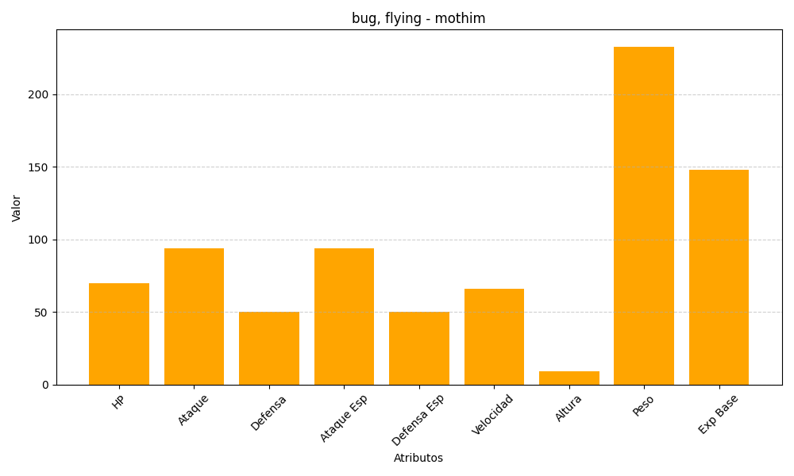
ID | Nombre | Tipo | HP | Ataque | Defensa | Ataque Especial | Defensa Especial | Velocidad | Altura | Peso | Experiencia Base
414 | mothim | bug, flying | 70 | 94 | 50 | 94 | 50 | 66 | 9 | 233 | 148

